Índice


 | Sistema de Divulgação do Resultado da Operação - SDRO
 | Boletim Diário da Operação |  |  | BDO - 31/01/2018

 | ÍNDICE

 | Balanço de Energia
 | 1. | Balanço de Energia - Diário
 | 2. | Balanço de Energia - Acumulado Até o Dia
 |  | Dados Diários Acumulados
 |  | 3. | Subsistema Sul
 |  | 4. | Subsistema Sudeste
 |  | 5. | Subsistema Nordeste
 |  | 6. | Subsistema Norte
 |  | 7. | Sistema Interligado Nacional

 | Produção de Energia
 | 8. | Produção Hidráulica por Usina
 | 9. | Produção Térmica por Usina
 | 10. | Produção Eólica por Usina
 | 11. | Produção Solar por Usina
 | 12. | Motivo do Despacho Térmico
 | 13. | Reserva Girante na Demanda Máxima do SIN

 | Carga e Demanda
 | 14. | Carga Horária por Subsistema
 | 15. | Carga Diária por Subsistema
 | 16. | Demanda Máxima

 | Integração de Novos Equipamentos e Ocorrências no SIN
 | 17. | Integração de Novos Equipamentos
 | 18. | Principais Ocorrências no SIN

 | Hidrologia
 | 19. | Acompanhamento dos Armazenamentos
 | 20. | Variação de Energia Armazenada
 | 21. | Energia Natural Afluente
 | 22. | Esquemático das Usinas Hidroelétricas do SIN
 |  | Dados Hidráulicos dos Reservatórios
 |  | 23. | Subsistema Sul
 |  | 24. | Subsistema Sudeste
 |  | 25. | Subsistema Nordeste
 |  | 26. | Subsistema Norte

15-Carga Diária por Subsistema
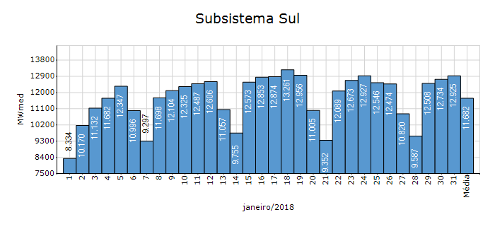
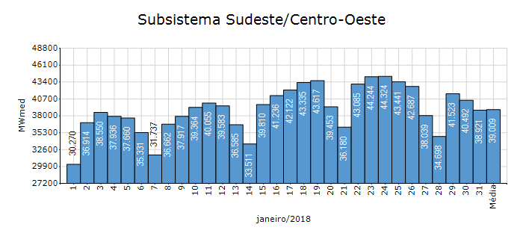
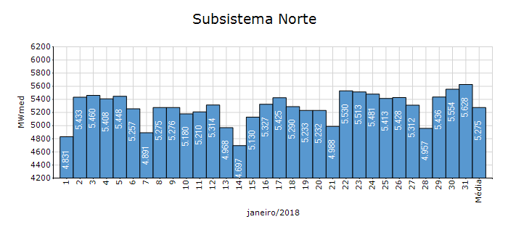
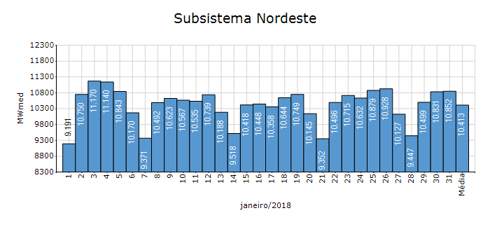
Carga Diária por Subsistema

Subsistema | GWh no Dia | GWh acumulado no Mês até o Dia | GWh acumulado noAno até o Dia
Sudeste/Centro-Oeste | 934.09 | 29,022.82 | 29,022.82
Sul | 310.21 | 8,691.57 | 8,691.57
Nordeste | 260.45 | 7,747.65 | 7,747.65
Norte | 135.07 | 3,924.60 | 3,924.60
Sistema Interligado Nacional | 1,639.82 | 49,386.64 | 49,386.64

Subsistema | MWmed no Dia | MWmed no Mês até o Dia | MWmed no Ano até o Dia
Sudeste/Centro-Oeste | 38,920.57 | 39,009.17 | 39,009.17
Sul | 12,925.42 | 11,682.21 | 11,682.21
Nordeste | 10,851.94 | 10,413.50 | 10,413.50
Norte | 5,627.97 | 5,275.01 | 5,275.01
Sistema Interligado Nacional | 68,325.90 | 66,379.89 | 66,379.89

19-Acomp. Armazenamentos
Acompanhamento dos Armazenamentos

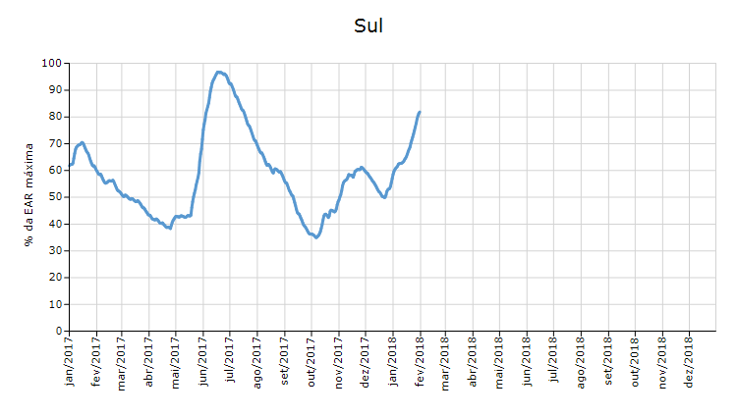

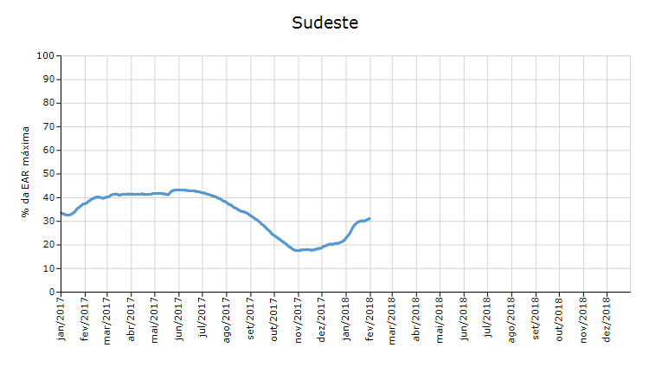

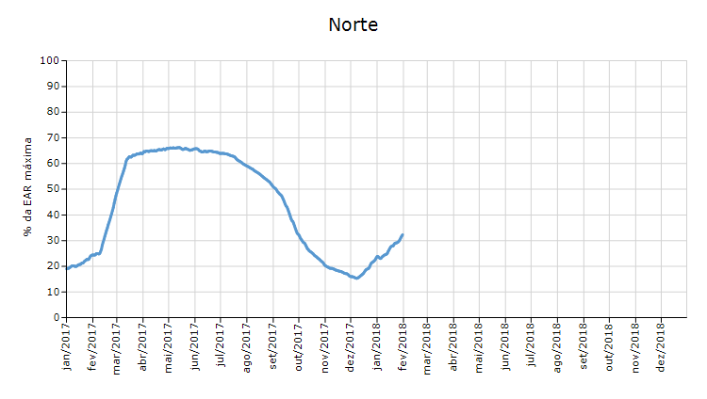

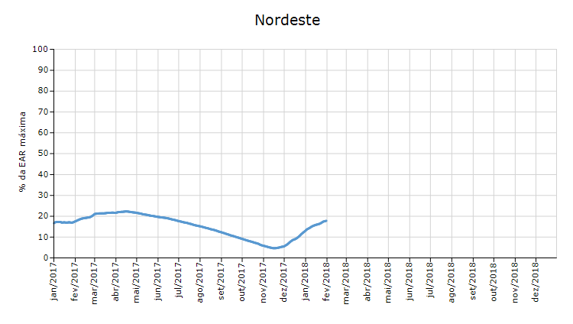

 | Curva de Energia Armazenada Verificada

21-Energia Natural Afluente
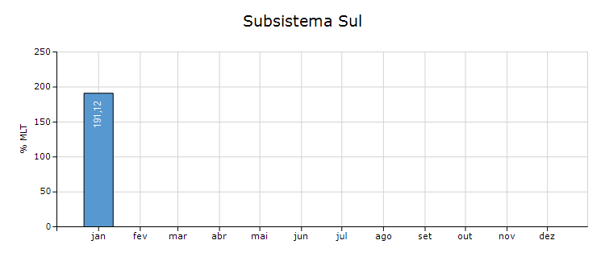
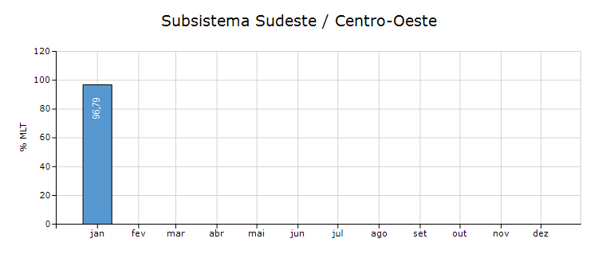
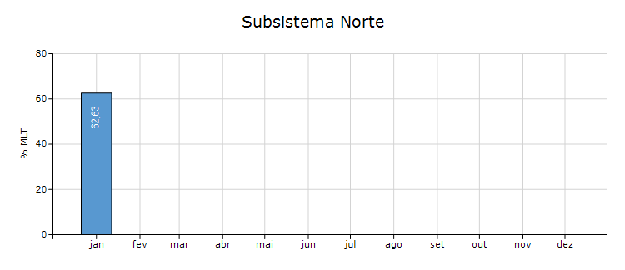
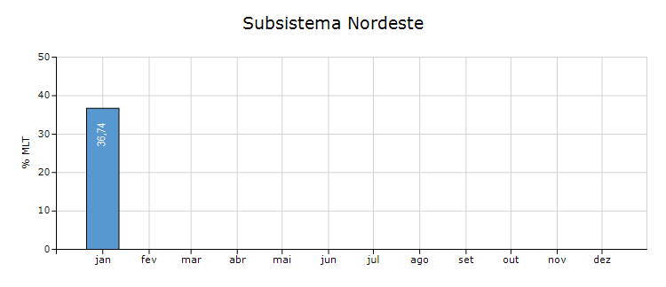
Energia Natural Afluente

Subsistema | % MLT no dia | % MLT acumulado no mês até o dia | ENA Bruta (MWmed) no dia | ENA Bruta (MWmed) acumulada até o dia
Norte | 76 | 63 | 7,737 | 6,417
Nordeste | 33 | 37 | 4,663 | 5,116
Sul | 207 | 191 | 15,570 | 14,396
Sudeste/Centro-Oeste | 81 | 97 | 52,008 | 62,298

